상품제안서
이네스 30K C형 3단 자동 암막 양우산 (UPF 50+) | 상품코드: S47814

 |  |  |  |  |  |  | 02-713-8555 | www.synergygift.co.kr
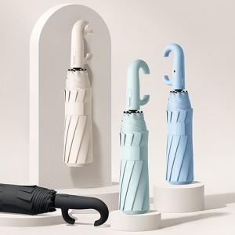

【상세/제작정보】

【인쇄/포장옵션】 | [손잡이] 실크, [손잡이] 기타, [원단] 실크 / 포장지포장

【공급단가】 | 수량 | 50~ | 100~ | 300~ | 1,000~ | 3,000~
*VAT별도 | 단가 | 10,400원 | 10,160원 | 9,680원 | 9,360원 | 8,880원

【상품 URL】 | https://www.synergygift.co.kr:443/src/goods_detail.php?gdno=47814

